Switch
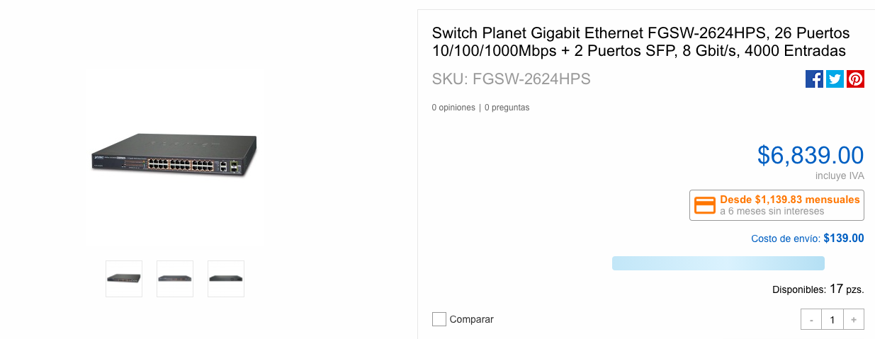
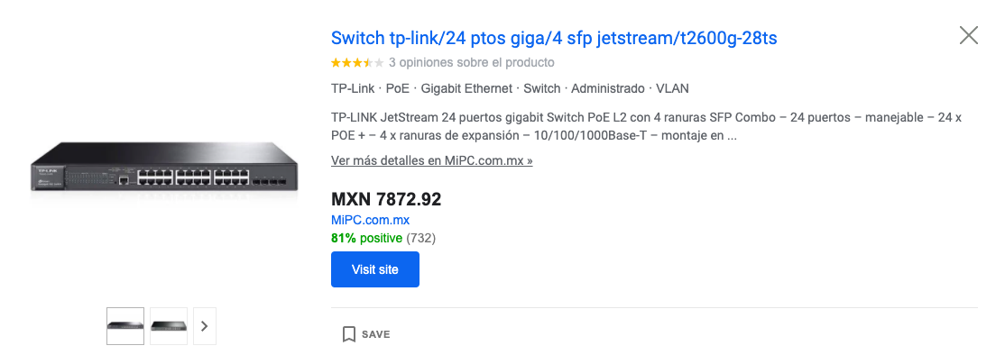
EVALUACIÓN DE ALTERNATIVAS PARA SWITCH |  |  |  |  |  |  |  |  |  |  |  | a1
1. Comprar un switch con un máximo de 8000 pesos, que cuente con una buena velocidad, un bloqueo de puertos y un máximo de hots. |  |  | Elaboró: Griselda Fecha: 04-abril-2020 Revisó: Velia Fecha: 04-abril-2020 Aprobó: Velia Fecha: 05-abril-2020
 |  |  | 4. Evaluación de alternativas
 |  |  | A.1 S3400-24T4FP, Switch administrable PoE+, 24 puertos Gigabit, 4 enlaces ascendentes de puertos combinados 1Gb, 400W |  |  | A.2 Switch TP-Link Gigabit Ethernet JetStream, 24 Puertos 10/100/1000Mbps + 4 Puertos SFP, 56 Gbit/s, 16.000 Entradas - Gestionado |  |  | A.3 Switch Planet Gigabit Ethernet FGSW-2624HPS, 26 Puertos 10/100/1000Mbps + 2 Puertos SFP, 8 Gbit/s, 4000 Entradas
 | 2. Características obligatorias
 | Característica | Peso | Característica | Evaluación | Total | Caracteristica | Evaluación | Total | Caracteristica | Evaluación | Total
 | Precio $ 8000 | 4 | $7,872 | 9 | 36 | $7,789 | 9 | 36 | $6,839 | 10 | 40
 | Host | 5 | 24 | 8 | 40 | 24 | 8 | 40 | 26 | 9 | 45
 | Bloqueo de puertos | 4 | Sí | 10 | 40 | Sí | 10 | 40 | Sí | 10 | 40
 | Velocidad | 5 | 5.6 Gbps | 9 | 45 | 5.6 | 9 | 45 | 5.8 Gbps | 9 | 45
 |  |  | Total obligatorias |  | 161 | Total obligatorias |  | 161 | Total obligatorias |  | 170
 |  |  |  |  |  |  |  |  |  |  |  | a2
 | 3. Características deseables |  | Característica | Evaluación | Total | Caracteristica | Evaluación | Total | Caracteristica | Evaluación | Total
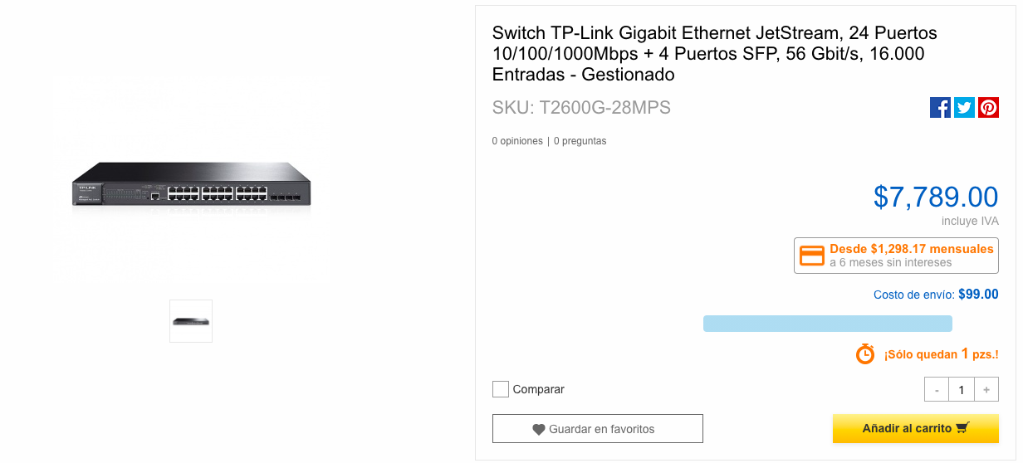
 | # Puertos | 5 | 28 | 9 | 45 | 28 | 9 | 45 | 28 | 9 | 40
 | SFP | 5 | Sí | 10 | 50 | Sí | 10 | 50 | Sí | 10 | 50
 | Marca | 3 | FS | 8 | 24 | TP-LINK | 10 | 30 | PLANET | 8 | 24
 | POE | 3 | Sí | 10 | 30 | SÍ | 10 | 30 | Sí | 10 | 30
 | Garantía | 3 | 4 años | 9 | 27 | 3 años | 8 | 24 | 3 años | 8 | 24
 |  |  | Total deseables |  | 176 | Total deseables |  | 179 | Total deseables |  | 168
 |  |  | TOTAL |  | 337 | TOTAL |  | 340 | TOTAL |  | 338
5. Análsiis de riesgos. Que el proveedor no entregue a tiempo, es una probabilidad baja con un impacto alto, ya que nos retrasaría la instalación y configuración del resto de material y equipos.

6. Conclusión. Esta matriz refleja el costo-beneficio donde la segunda opción (A.2) es la más viable.

 |  |  |  |  |  |  |  |  |  |  |  | a3

Router
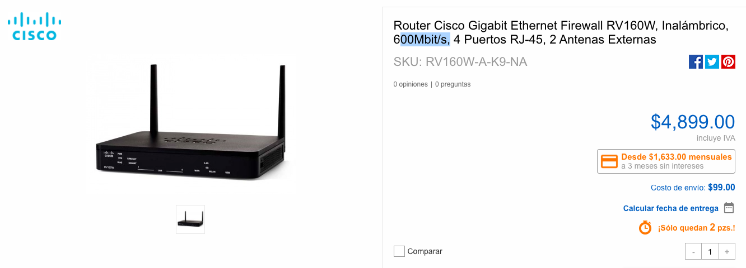
EVALUACIÓN DE ALTERNATIVAS PARA ROUTER |  |  |  |  |  |  |  |  |  |  |  | a1
1. Comprar un router con un máximo de 5000 , que tenga firewall y mínimo 4 puertos , aguante gygabyt. |  |  | Elaboró: Ricardo Fecha: 04-abril-2020 Revisó: Velia Fecha: 04-abril-2020 Aprobó: Velia Fecha: 05-abril-2020
 |  |  | 4. Evaluación de alternativas
 |  |  | A.1 Router Cisco Firewall RV260P, Alámbrico, 8x RJ-45, 4x PoE (Cyber Puerta) |  |  | A.2 Router Cisco Gigabit Ethernet con Firewall RV345, 16x RJ-45, 3G/4G, Negro (Cyber puerta) |  |  | A.3 Router Cisco Gigabit Ethernet Firewall RV160W, Inalámbrico, 600Mbit/s, 4 Puertos RJ-45, 2 Antenas Externas (Cyber Puerta)
 | 2. Características obligatorias
 | Característica | Peso | Característica | Evaluación | Total | Caracteristica | Evaluación | Total | Característica | Evaluación | Total
 | Precio $ 5000 | 4 | $7,000 | 7 | 36 | $7,400 | 6 | 36 | $4,900 | 10 | 40
 | #Host | 5 | 8 | 8 | 40 | 16 | 10 | 40 | 4 | 7 | 35
 | Firewall | 5 | Sí | 10 | 50 | Sí | 10 | 50 | Sí | 10 | 50
 | Velocidad | 4 | 4G | 9 | 37 | 4G | 9 | 37 | 600Mbit/s, | 5 | 20
 |  |  | Total obligatorias |  | 163 | Total obligatorias |  | 163 | Total obligatorias |  | 145

 | 3. Características deseables |  | Característica | Evaluación | Total | Caracteristica | Evaluación | Total | Característica | Evaluación | Total
 | # Color | 3 | negro | 10 | 30 | negro | 10 | 30 | negro | 10 | 30
 | Marca | 5 | CISCO | 10 | 50 | CISCO | 10 | 50 | CISCO | 10 | 50
 | Antenas | 3 | no | 8 | 24 | no | 10 | 30 | si | 8 | 24
 | Garantia | 3 | 4 años | 10 | 30 | 3 años | 10 | 30 | 1 año | 10 | 30
 |  |  |  |  |  |  |  |  |  |  |  | a2
 |  |  | Total deseables |  | 134 | Total deseables |  | 140 | Total deseables |  | 134
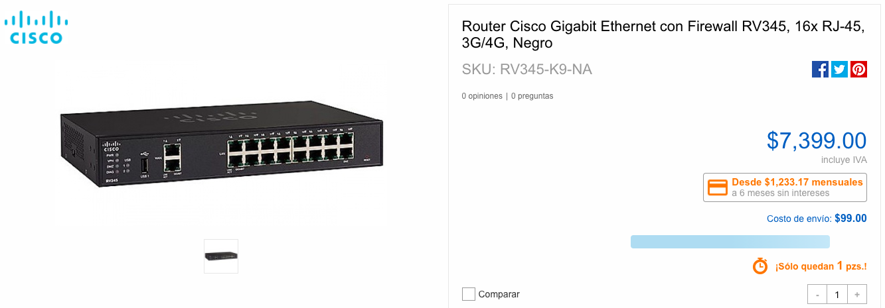
 |  |  | TOTAL |  | 297 | TOTAL |  | 303 | TOTAL |  | 279
5. Análsiis de riesgos. Que el proveedor no entregue a tiempo, es una probabilidad baja con un impacto alto, ya que nos retrasaría la instalación y configuración del resto de material y equipos.

6. Conclusión. Esta matriz refleja el costo-beneficio donde la segunda opción (A.2) es la más viable.

 |  |  |  |  |  |  |  |  |  |  |  | a3

Rack
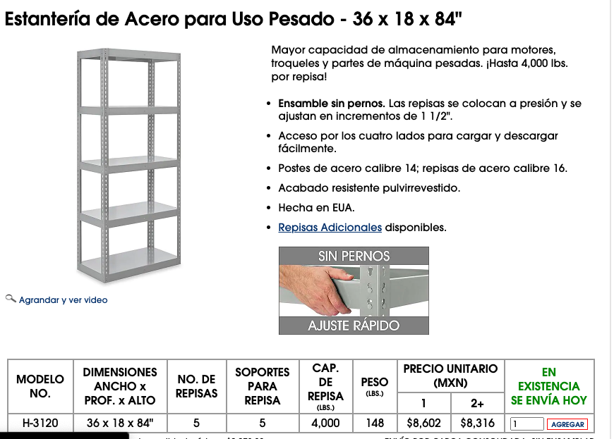
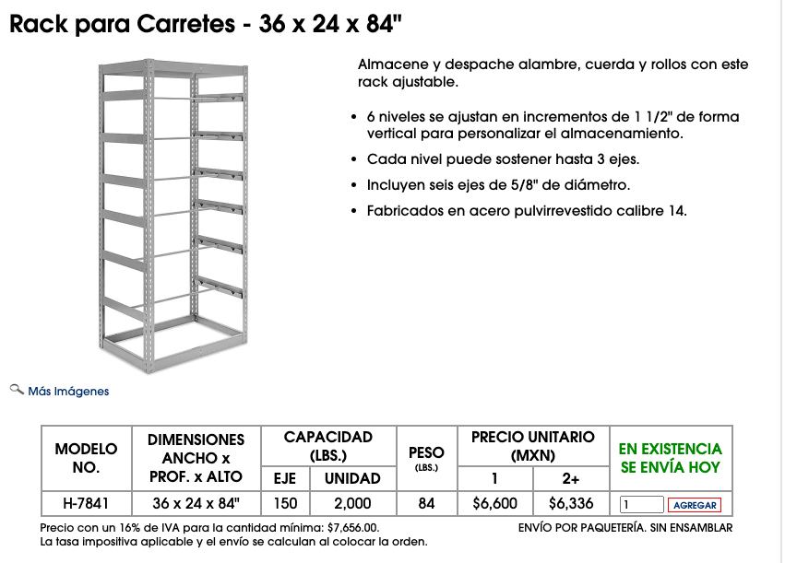
EVALUACIÓN DE ALTERNATIVAS PARA RACK
1. Comprar un rack con un máximo de $ 6400, pueda contener 40 switches, ventilado. |  |  | Elaboró: Griselda Fecha: 04-abril-2020 Revisó: Velia Fecha: 04-abril-2020 Aprobó: Velia Fecha: 05-abril-2020
 |  |  | 4. Evaluación de alternativas |  |  |  |  |  |  |  |  | a1
 |  |  | A.1 Rack para Carretes - 36 x 24 x 84 (UNILINE) |  |  | A.2 Intellinet Gabinete para Servidor 19'', 26U STD, 600 x 800mm, hasta 1500kg (Cyberpuerta MX) |  |  | A.3 Estantería de Acero para Uso Pesado - 36 x 18 x 84" (UNILINE)
 | 2. Características obligatorias
 | Característica | Peso | Característica | Evaluación | Total | Caracteristica | Evaluación | Total | Caracteristica | Evaluación | Total
 | Precio $ 6400 | 4 | $6,300 | 9 | 36 | $3,000 | 9 | 36 | $8,200 | 4 | 16
 | #switch | 5 | 19 | 8 | 40 | 10 | 5 | 25 | 24 | 9 | 45
 | Ventilación | 4 | Sí | 10 | 40 | no | 5 | 20 | Sí | 10 | 40
 |  |  | Total obligatorias |  | 116 | Total obligatorias |  | 81 | Total obligatorias |  | 101

 | 3. Características deseables |  | Característica | Evaluación | Total | Caracteristica | Evaluación | Total | Caracteristica | Evaluación | Total
 | Rigidez | 5 | 28 | 9 | 45 | 28 | 9 | 45 | 28 | 9 | 40
 | Color | 3 | Sí | 10 | 50 | Sí | 10 | 50 | Sí | 10 | 50
 | Modelo | 3 | vertical 6 ' | 8 | 24 | cerrado vertical | 7 | 21 | PLANET | 10 | 30
 |  |  | Total deseables |  | 119 | Total deseables |  | 116 | Total deseables |  | 120
 |  |  | TOTAL |  | 235 | TOTAL |  | 197 | TOTAL |  | 221
5. Análsiis de riesgos. Que el proveedor no entregue a tiempo, es una probabilidad baja con un impacto alto, ya que nos retrasaría la instalación y configuración del resto de material y equipos.

6. Conclusión. Esta matriz refleja el costo-beneficio donde la primera opción (A.1) es la más viable.
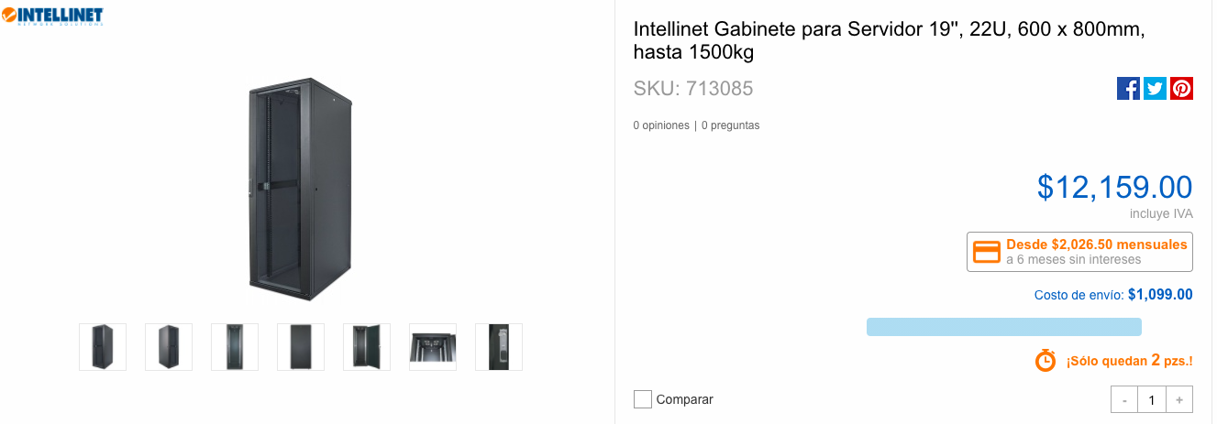
 |  |  |  |  |  |  |  |  |  |  |  | a2

 |  |  |  |  |  |  |  |  |  |  |  | a3

Patch panel
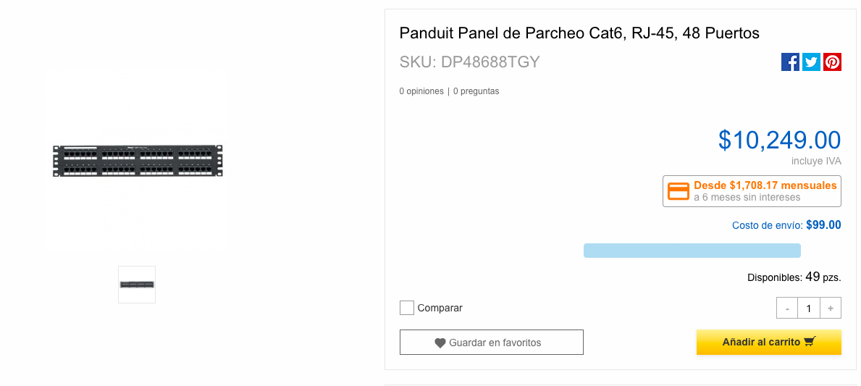
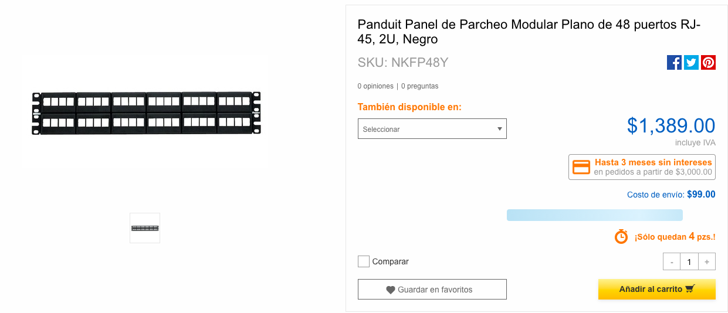
EVALUACIÓN DE ALTERNATIVAS PATCH PANEL
1. Comprar un patch panel con un máximo $ 3000, que cuente con CAT 6 o superiror, 48 puertos , alta velocidad |  |  | Elaboró: Griselda Fecha: 04-abril-2020 Revisó: Velia Fecha: 04-abril-2020 Aprobó: Velia Fecha: 05-abril-2020 |  |  |  |  |  |  |  |  | a1
 |  |  | 4. Evaluación de alternativas
 |  |  | A.1 Intellinet Panel de Parcheo Cat5e, 2U, 48 Puertos (Cyber Puerta) |  |  | A.2 Panel Parcheo Cat 6 48 Ptos 2 Niv. Rack Intellinet 560283 |  |  | A.3 Panduit Panel de Parcheo Cat6, RJ-45, 48 Puertos
 | 2. Características obligatorias
 | Característica | Peso | Característica | Evaluación | Total | Caracteristica | Evaluación | Total | Caracteristica | Evaluación | Total
 | Precio $ 3000 | 4 | $1,350 | 10 | 40 | $2,276 | 10 | 40 | $10,250 | 2 | 8
 | 48 puertos | 5 | 48 | 10 | 50 | 48 | 10 | 50 | 48 | 10 | 50
 | >= CAT 6 | 4 | no | 5 | 40 | Sí | 10 | 40 | Sí | 10 | 40
 | Velocidad | 5 | 5.6 Gbps | 9 | 45 | 5.6 | 9 | 45 | 5.8 Gbps | 9 | 45
 |  |  | Total obligatorias |  | 175 | Total obligatorias |  | 175 | Total obligatorias |  | 143

 | 3. Características deseables |  | Característica | Evaluación | Total | Caracteristica | Evaluación | Total | Caracteristica | Evaluación | Total
 | Negro | 5 | si | 9 | 45 | si | 9 | 45 | si | 9 | 40
 | Marca | 4 | Rack intellige | 6 | 24 | Rack intellige | 7 | 28 | Panduit | 10 | 40
 |  |  | Total deseables |  | 69 | Total deseables |  | 73 | Total deseables |  | 80
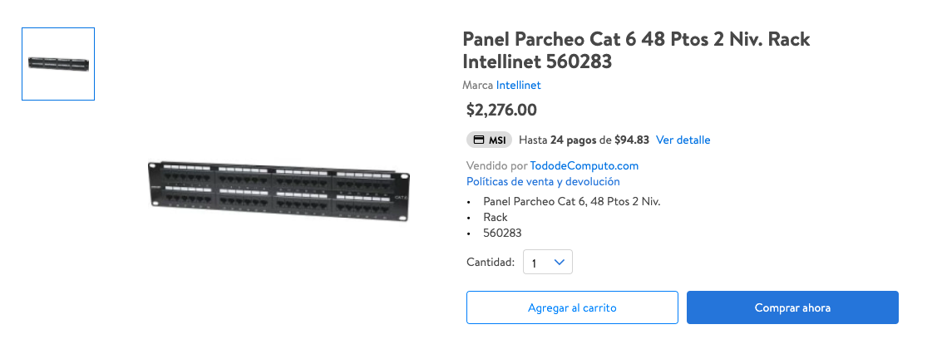
 |  |  | TOTAL |  | 244 | TOTAL |  | 248 | TOTAL |  | 223 | a2
5. Análsiis de riesgos. Que el proveedor no entregue a tiempo, es una probabilidad baja con un impacto alto, ya que nos retrasaría la instalación y configuración del resto de material y equipos.

6. Conclusión. Esta matriz refleja el costo-beneficio donde la segunda opción (A.2) es la más viable.

 |  |  |  |  |  |  |  |  |  |  |  | a3

Biometrico
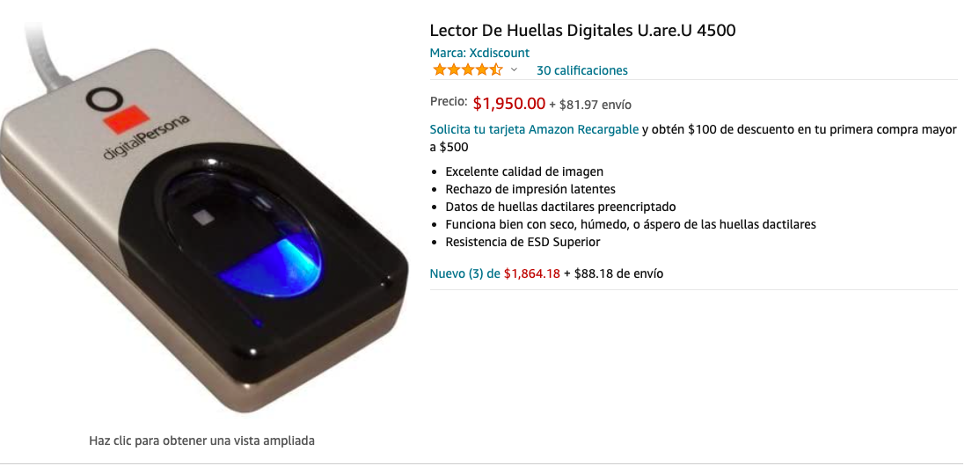
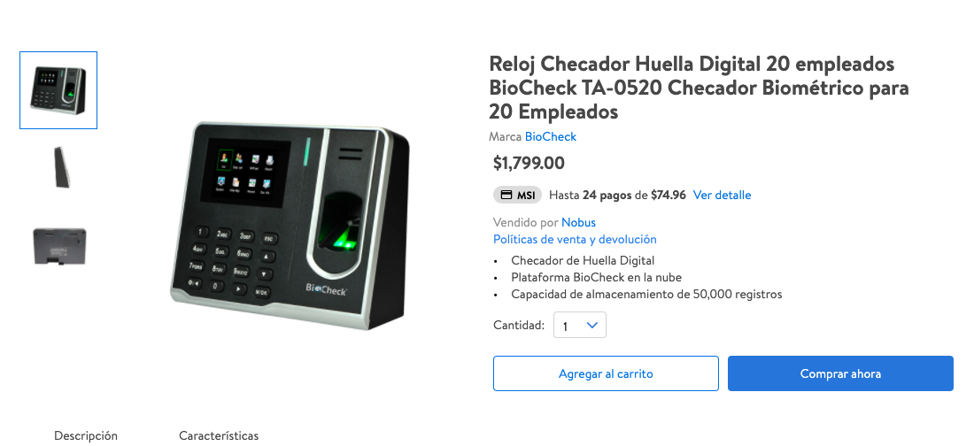
EVALUACIÓN DE ALTERNATIVAS PARA BIOMÉTRICO
1. Comprar un sensor biométrico , que no rebase los $3000 , sea para más de 30 personas, facil de usar y tenga una linda interfaz. |  |  | Elaboró: Ricardo Fecha: 04-abril-2020 Revisó: Velia Fecha: 04-abril-2020 Aprobó: Velia Fecha: 05-abril-2020
 |  |  | 4. Evaluación de alternativas |  |  |  |  |  |  |  |  | a1
 |  |  | A.1 Reloj Checador Huella Digital 20 empleados BioCheck TA-0520 Checador Biométrico para 20 Empleados (Walmart) |  |  | A.2 Digital Persona Lector de Huella Digital U.ARE.U 4500, USB 2.0, Negro/Gris (Cyber Puerta) |  |  | A.3 Lector De Huellas Digitales U.are.U 4500 (Amazon)
 | 2. Características obligatorias
 | Característica | Peso | Característica | Evaluación | Total | Caracteristica | Evaluación | Total | Caracteristica | Evaluación | Total
 | Precio $ 3000 | 4 | $1,799 | 10 | 40 | $1,739 | 10 | 40 | $1,950 | 10 | 40
 | 30 personas | 5 | 20 | 8 | 40 | 40 | 10 | 50 | 40 | 10 | 50
 | Facilidad de uso | 3 | Sí | 10 | 30 | Sí | 9 | 27 | Sí | 9 | 27
 | Fiable | 5 | no | 5 | 25 | si | 10 | 50 | si | 10 | 50
 |  |  | Total obligatorias |  | 135 | Total obligatorias |  | 167 | Total obligatorias |  | 167

 | 3. Características deseables |  | Característica | Evaluación | Total | Caracteristica | Evaluación | Total | Caracteristica | Evaluación | Total
 | Linda Interfaz | 5 | si | 10 | 50 | no | 5 | 45 | no | 5 | 40
 | Delgado | 4 | no | 5 | 20 | Sí | 40 | 50 | Sí | 10 | 40
 | No llamativo | 2 | no | 5 | 10 | si | 20 | 30 | si | 10 | 20
 |  |  | Total deseables |  | 80 | Total deseables |  | 125 | Total deseables |  | 100
 |  |  | TOTAL |  | 215 | TOTAL |  | 292 | TOTAL |  | 267
5. Análsiis de riesgos. Que el proveedor no entregue a tiempo, es una probabilidad baja con un impacto bajo, es por ello que no se require con tanta urgneica, entre más pronto mejor.
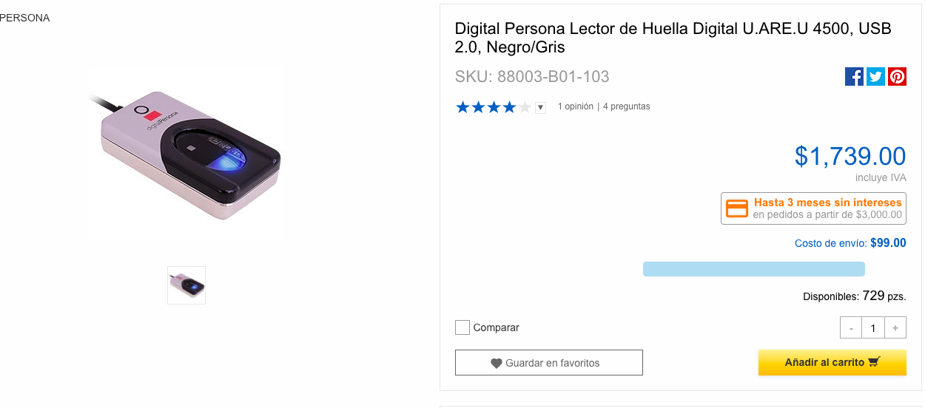
6. Conclusión. Esta matriz refleja el costo-beneficio donde la segunda opción (A.2) es la más viable. |  |  |  |  |  |  |  |  |  |  |  | a2

 |  |  |  |  |  |  |  |  |  |  |  | a3

Alarmas
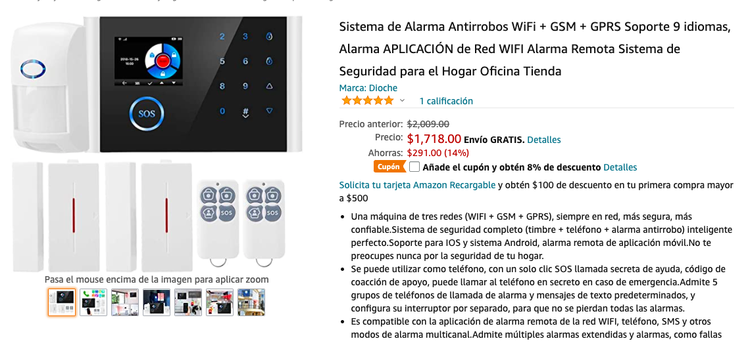
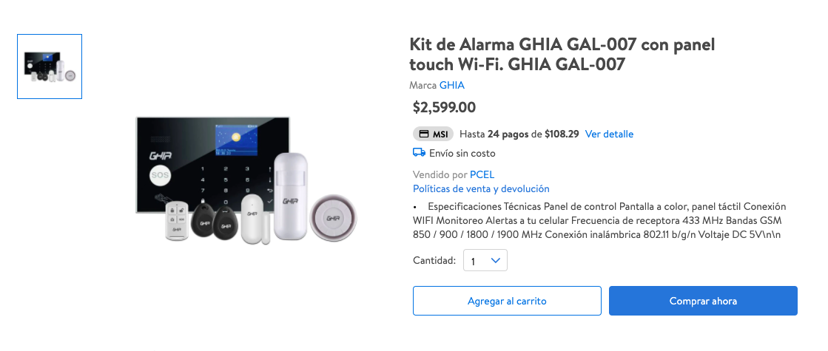
EVALUACIÓN DE ALTERNATIVAS PARA ALARMAS
1. Comprar un switch con un máximo de 3000 pesos, que cuente con buen sonido, conexion y desconexion a internet, pila si se va la luz |  |  | Elaboró: Ricardo Fecha: 04-abril-2020 Revisó: Velia Fecha: 04-abril-2020 Aprobó: Velia Fecha: 05-abril-2020
 |  |  | 4. Evaluación de alternativas |  |  |  |  |  |  |  |  | a1
 |  |  | A.1 Sistema de seguridad Wi-Fi con alarma, 6 sensores y 2 controles remoto (Steren) |  |  | A.2 Kit de Alarma GHIA GAL-007 con panel touch Wi-Fi. GHIA GAL-007 (Walmart) |  |  | A.3 Sistema de Alarma Antirrobos WiFi + GSM + GPRS Soporte 9 idiomas, Alarma APLICACIÓN de Red WIFI Alarma Remota Sistema de Seguridad para el Hogar Oficina Tienda (Amazon)
 | 2. Características obligatorias
 | Característica | Peso | Característica | Evaluación | Total | Caracteristica | Evaluación | Total | Caracteristica | Evaluación | Total
 | Precio $ 3000 | 4 | $2,490 | 6 | 24 | $2,600 | 5 | 20 | $1,750 | 10 | 40
 | sn /cn conexion a intenet | 5 | si | 10 | 50 | si | 10 | 50 | si | 10 | 50
 | Bateria de larga duración | 4 | Sí | 10 | 40 | Sí | 10 | 40 | Sí | 10 | 40
 | Sonido | 5 | 433 MHz | 8 | 40 | 850 / 900 / 1800 / 1900 MHz | 10 | 50 | 900 MHZ | 9 | 45
 |  |  | Total obligatorias |  | 154 | Total obligatorias |  | 160 | Total obligatorias |  | 175

 | 3. Características deseables |  | Característica | Evaluación | Total | Caracteristica | Evaluación | Total | Caracteristica | Evaluación | Total
 | Color negro | 5 | no | 5 | 25 | si | 10 | 50 | si | 9 | 50
 | Interfaz | 5 | no | 5 | 25 | Sí | 10 | 50 | Sí | 10 | 50
 | Usabilidad | 3 | facil | 10 | 30 | facil | 10 | 30 | facil | 8 | 24
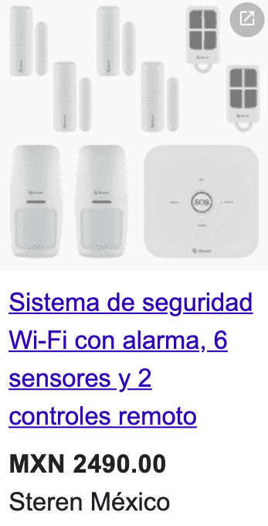
 |  |  | Total deseables |  | 80 | Total deseables |  | 130 | Total deseables |  | 124
 |  |  | TOTAL |  | 234 | TOTAL |  | 290 | TOTAL |  | 299
5. Análsiis de riesgos. Que el proveedor no entregue a tiempo, es una probabilidad baja con un impacto medio, ya que es importante para nosotros cubrir normas y estos son requeridos.

6. Conclusión. Esta matriz refleja el costo-beneficio donde la tercera opción (A.3) es la más viable.

 |  |  |  |  |  |  |  |  |  |  |  | a3

